Лист1
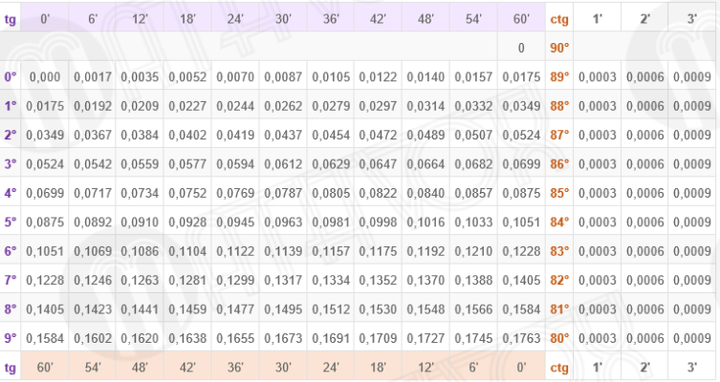
 | Задача 1 | Розташувати піднімальну установку відносно стволу шахти при розташуванні напрямних шківів |  |  |  |  |  |  |  |  |  | Задача 2. Розташувати піднімальну установку відносно стволу шахти при розташуванні
 |  | на одній геометричній горизонтальній осі, якщо відомо: |  |  |  |  |  |  |  |  |  | напрямних шківів на одній вертикальній площині, якщо відомо:
 | Х | 1 | 2 | 3 | 4 | 5 | 6 | 7 | 8 | 9 | 10 |  | Х | 1 | 2 | 3 | 4 | 5 | 6 | 7 | 8 | 9 | 10
Машина | 2Ц 5*2,4 | 2Ц-4х1,8 | 2Ц-6х2,4 | 2Ц-5х2,4 | 2Ц4х2,3 | 2Ц5х2,4 | 2Ц-4х2,3 | 2Ц5х2,8 | 2Ц5х2,4 | 2Ц6х2,8 | 2Ц6х2,8У | Машина | 2Ц 5*3/0,6 | 2Ц 5*3/0,7 | 2Ц4*3/0,7 | 2Ц 5*3/0,6 | 2Ц 4*3/0,7 | 2Ц6*3/0,8 | 2Ц 4*3/0,6 | 2Ц 5*3/0,7 | 2Ц 5*3/0,6 | 2Ц 5*3,4/0,6 | 2Ц 6*3,4/0,7
В, мм | 2400 | 1800 | 2400 | 2400 | 2300 | 2400 | 2300 | 2800 | 2400 | 2800 | 2800 | В, мм | 3000 | 3000 | 3000 | 3000 | 3000 | 3000 | 3000 | 3000 | 3000 | 3400 | 3400
Вк, мм | 2200 | 1600 | 2300 | 2200 | 2100 | 2200 | 1900 | 2500 | 2100 | 2400 | 2600 | Вк, мм | 2000 | 2000 | 1900 | 2200 | 2100 | 2400 | 2700 | 2500 | 2100 | 2400 | 2600
Вр, мм | 50 | 30 | 40 | 50 | 40 | 50 | 50 | 40 | 30 | 50 | 50 | D н.ш., м | 4 | 4 | 6 | 5 | 4 | 5 | 4 | 5 | 5 | 6 | 6
Во, мм | 2050 | 1800 | 2050 | 2000 | 1700 | 2010 | 1700 | 2200 | 2100 | 2400 | 2300 | d к., мм | 48.5 | 42 | 50.5 | 42.5 | 33 | 58.5 | 32 | 50.5 | 46.5 | 53.5 | 56
D н.ш., м | 4 | 4 | 6 | 5 | 4 | 5 | 4 | 5 | 5 | 6 | 6 | hв, м | 25 | 25 | 25 | 25 | 25 | 25 | 25 | 25 | 25 | 25 | 25
d к., мм | 48.5 | 42 | 50.5 | 42.5 | 33 | 58.5 | 32 | 50.5 | 46.5 | 53.5 | 56 | hс, м | 9.2 | 9.2 | 25 | 17 | 10.2 | 25 | 20 | 17 | 16 | 35 | 35
hв, м | 25 | 25 | 25 | 25 | 25 | 25 | 25 | 25 | 25 | 25 | 25 | с, м | 1 | 1 | 2 | 2 | 1 | 2 | 1 | 2 | 1 | 2 | 2
hс, м | 9.2 | 9.2 | 25 | 17 | 10.2 | 25 | 20 | 17 | 16 | 35 | 35 | β, град | 50 | 40 | 45 | 35 | 30 | 40 | 32 | 40 | 30 | 35 | 43
с, м | 1 | 1 | 2 | 2 | 1 | 2 | 1 | 2 | 1 | 2 | 2 | hп, м | 3 | 4 | 5 | 3 | 2 | 5 | 3 | 4 | 3 | 4 | 5
β, град | 38 | 40 | 45 | 35 | 30 | 40 | 32 | 40 | 30 | 35 | 43 | hк, м | 43.7 | приймаємо | hк , м= | 45 | тоді hп= | 4.3 | м
hп, м | 3 | 4 | 5 | 3 | 2 | 5 | 3 | 4 | 3 | 4 | 5 | l, м | 48
hк, м | 38.7 | - висота копра |  | приймаємо hк, м |  | 40 | тоді hп= | 4.3 | м |  |  | Lс', м | 63.66 | Вп= | 600 | ширина розрізної частини барабана |  |  |  | D, м= | 5 | діаметр барабана п.м.
l, м | 76 |  |  | приймаємо l , м |  | 76 |  |  |  |  |  | tgα | 0.014 | Вз.б.= | 2000 |  | 400
Lс, м | 65.83 |  |  |  |  |  |  |  |  |  |  | tgα' | 0.013 |  | Вз.б. | заклинена частина барабану
tgα1 | 0.017 | α1 | 0.99 |  | 1градус 19 хвилин |  |  |  |  |  |  | Lс'', м | 60.96
tgα2 | 0.012 | α2 | 0.70 |  | 0градусів 84 хвилини |  |  |  |  |  |  | tgα'' | 0.020
 |  |  |  |  |  |  |  |  |  |  |  | l п .ч., м | 61
 | Пояснення |  |  |  |  |  |  |  |  |  |  |  | Пояснення
Вк, мм | -ширина барабана зайнята канатом; |  |  |  |  |  |  |  |  |  |  | Вк, мм | -ширина барабана зайнята канатом;
Вр, мм | -відстань між внутрішніми ребордами барабана; |  |  |  |  |  |  |  |  |  |  | D н.ш., м | -діаметр напрямного шківа;
Во, мм | -відстань між напрямними шківами; |  |  |  |  |  |  |  |  |  |  | d к., мм | -діаметр канату;
D н.ш., м | -діаметр напрямного шківа; |  |  |  |  |  |  |  |  |  |  | hв, м | -відстань від рівня землі до верхнього затискача канату, коли скіп знаходиться в стані розвнтаження;
d к., мм | -діаметр канату; |  |  |  |  |  |  |  |  |  |  | hс, м | -висота скіпа;
hв, м | -відстань від рівня землі до верхнього затискача канату, коли скіп знаходиться в стані розвнтаження; |  |  |  |  |  |  |  |  |  |  | hп, м | -висота перепідйому;
hс, м | -висота скіпа;
hп, м | -висота перепідйому; |  |  |  |  |  |  |  |  |  |  |  |  | Рішення:
 | Рішення: |  |  |  |  |  |  |  |  |  |  | При розташуванні напрямних шківів в одній вертикальній площині
Висота копра hк – це відстань від гирла шахти до осі напрямного шківа |  |  |  |  |  |  |  |  |  |  |  | h к = h в + hc + h п + 0,75 R + D н. +1, м;
 | h к = h в + h п + hc + 0,75 R , м |  |  |  |  |  |  |  |  |  |  |  | h к = 25 + 9,2 + 3 + 0,75*2+ 4 +1= 43,7 м;
 | Відстань між віссю ствола і барабана |  |  |  |  |  |  |  |  |  |  |  | Приймаємо h к = 45м, тоді hп = 4,3м.
 |  |  |  |  |  |  |  |  |  |  |  |  | Відстань між віссю ствола і барабана

Довжина Lс струни, м |  |  |  |  |  |  |  |  |  |  |  |  | Довжина довгої Lс ‘струни, м
 |  |  |  | , м

 |  |  |  | або 53000мм
Кути відхилення (девіації) струни канату:
зовнішній
 |  |  |  |  |  |  |  |  |  |  |  | Розраховуємо кут відхилення короткої струни
 |  |  |  |  |  |  |  |  |  |  |  | b р = В - Вп - Вз.б = 3-0,6-2=0,4м
внутрішній |  |  |  |  |  |  |  |  |  |  |  | Кути відхилення (девіації) короткої струни канату:

α1=1018’ Правилами безпеки допускається α≤ 1030’ (tg 1030’=0,262) |  |  |  |  |  |  |  |  |  |  |  | Аналогічно кут відхилення канату по довгій струні канату зі струни переставної частини барабану

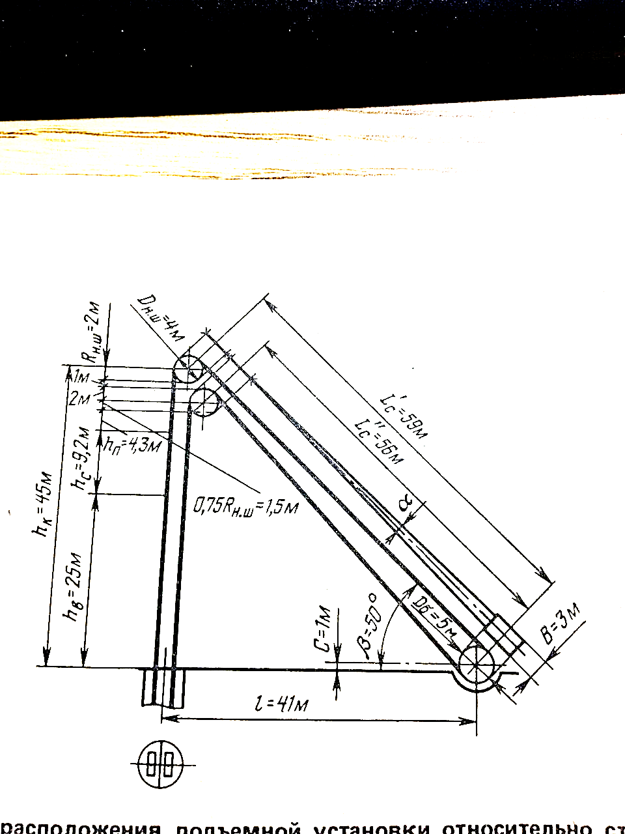
тобто α1 і α2 менше 1030’.
 |  |  |  |  |  |  |  |  |  |  |  |  | Отримаємо α=0049’, що допустимо.
 |  |  |  |  |  |  |  |  |  |  |  | На переставну частину барабану буде навиватись канат довжиною

 |  | Таблиці Брадіса

